信用交易
融资融券市场交易数据统计(2023-07-11)

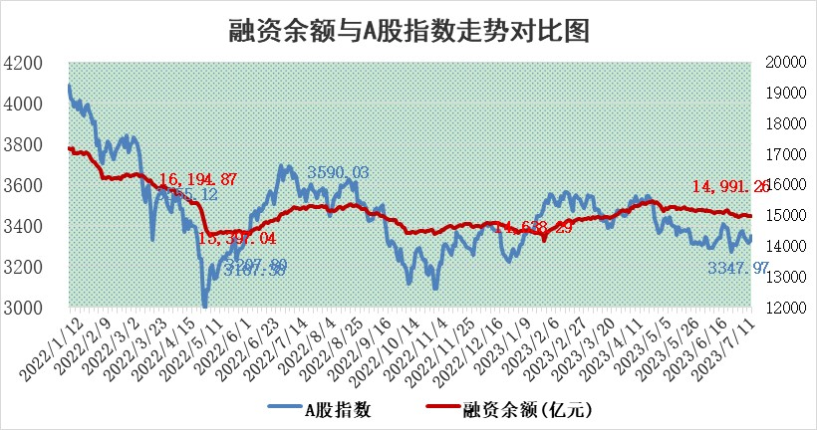
标的证券 | 融资融券余额（亿元） | 融资余额（亿元） | 融券余额（亿元） | 融资买入额（亿元） | 融资融券规模变化（亿元） | 融资余额增幅(‰) | 融券余额增幅(%)
统计数据 | 15,937.93 | 14,991.26 | 944.50 | 533.72 | 7.12 | 0.24 | 0.38

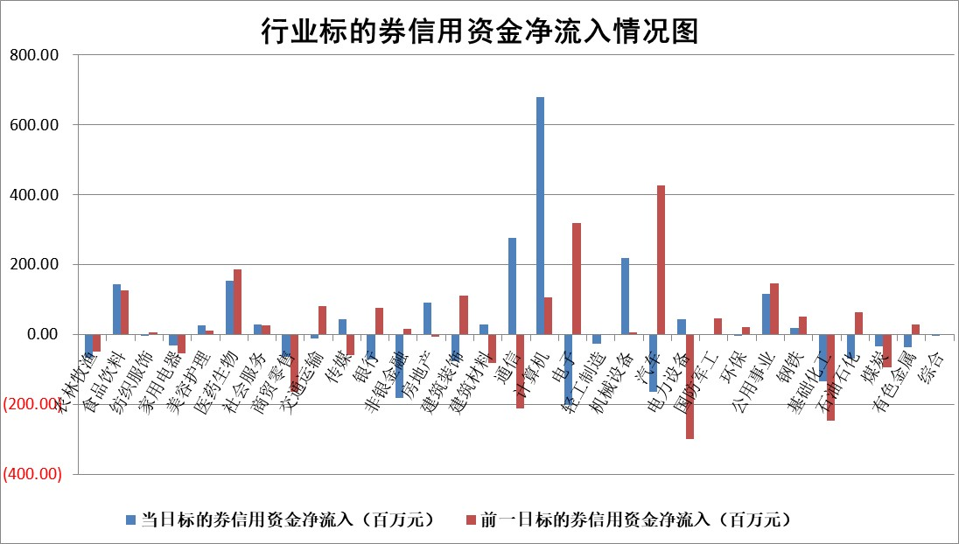

 |  |  |  |  |  |  |  | 2

标的基金代码 | 标的基金简称 | 融资余额/市值(%) | 融资余额增幅(%) | 融资买入额/成交金额(%) | （融资余额净增额-融券余额净增额）/市值(‱) | 融券余额降幅(%) | ABS[（融资余额净增额-融券余额净增额）/市值净增额-1](%)
159902 | 华夏中小板ETF | 0.00 | 0.00 | 0.00 | 0.00 | 0.00 | 100.00
159915 | 易方达创业板ETF | 2.32 | -0.61 | 4255.14 | -0.61 | 21.05 | 100.82
159919 | 嘉实沪深300ETF | 4.46 | -0.04 | 1.39 | -0.57 | -8.95 | 100.91
159920 | 华夏恒生ETF | 71.03 | -0.09 | 5.13 | -6.15 | -0.91 | 106.81
159922 | 嘉实中证500ETF | 0.67 | 3.55 | 278.82 | -2.49 | -1.12 | 102.99
159925 | 南方沪深300ETF | 0.04 | 0.00 | 0.00 | 0.00 | 0.00 | 100.00
159928 | 消费ETF | 0.87 | 1.33 | 2.65 | 1.17 | 0.30 | 105.43
159934 | 易方达黄金ETF | 350.95 | -0.83 | 29.76 | -292.76 | 0.00 | 12758.76
159939 | 全指信息技术ETF | 0.53 | -5.92 | 11.99 | -3.34 | -2.37 | 101.44
159940 | 全指金融地产ETF | 0.14 | 1.02 | 0.01 | 0.14 | 0.00 | 99.79
159995 | 半导体芯片ETF | 2.10 | -5.83 | 150.01 | -14.94 | -10.26 | 105.98
159997 | 天弘中证电子ETF | 1.76 | -3.16 | 3.87 | -6.11 | -2.02 | 102.59
159998 | 天弘中证计算机主题ETF | 1.07 | 6.31 | 0.25 | 5.97 | -0.51 | 94.67
510050 | 华夏上证50ETF | 9.58 | 0.02 | 131.25 | 4.17 | 29.37 | 96.03
510180 | 华安上证180ETF | 0.49 | -1.23 | 0.17 | -0.57 | 5.29 | 100.99
510880 | 华泰柏瑞红利ETF | 0.38 | -8.58 | 1.79 | -3.80 | -11.11 | 76.09
510900 | 易方达恒生H股ETF | 96.78 | 0.06 | 7.89 | 6.06 | 0.00 | 90.40
511010 | 5年期国债ETF | 10.57 | 4.59 | 1.39 | 46.39 | 0.00 | 3722.09
511380 | 可转债及可交换债券ETF | 7.79 | 5.15 | 7.73 | 38.17 | 0.00 | 128.06
512000 | 全指证券ETF | 6.45 | -0.24 | 21.17 | -2.01 | -1.43 | 104.28
512010 | 沪深300医药卫生ETF | 4.36 | -1.15 | 94.37 | -5.55 | -3.69 | 106.07
512070 | 沪深300非银ETF | 1.96 | 0.18 | 105.72 | 0.17 | -1.92 | 99.67
512400 | 南方中证申万有色金属ETF | 1.43 | 2.78 | 0.43 | 3.60 | -2.09 | 98.56
512580 | 广发中证环保产业ETF | 0.94 | 2.38 | 0.58 | 2.22 | 0.56 | 102.71
512660 | 国泰中证军工ETF | 2.25 | 0.49 | 11.67 | 3.37 | 5.62 | 94.66
512800 | 华宝中证银行ETF | 14.29 | -0.36 | 3.29 | -5.47 | -2.32 | 48.10
512980 | 广发中证传媒ETF | 0.73 | 2.90 | 122.91 | 0.04 | -14.38 | 99.82
515030 | 华夏中证新能源汽车ETF | 2.17 | 1.38 | 30.27 | -0.37 | -6.68 | 100.49
515050 | 华夏中证5G通信主题ETF | 0.95 | -3.17 | 9.03 | -3.54 | -2.96 | 101.28
515070 | 华夏中证人工智能ETF | 2.03 | 0.74 | 30.56 | 1.00 | -2.26 | 99.47
标的股票比较指标 |  | 融资余额/流通A股市值(%) | 融资余额增幅(%) | 融资买入额/成交金额(%) | （融资余额净增额-融券余额净增额）/流通A股市值(‱) | 融券余额降幅(%) | ABS[（融资余额净增额-融券余额净增额）/流通A股市值净增额-1](%)
前十名标的个股 |  | 仁东控股 | 争光股份 | 光大银行 | 争光股份 | 南亚新材 | 上海谊众
 |  | 莱茵生物 | 普瑞眼科 | 浙江东方 | 华安鑫创 | 清溢光电 | 科威尔
 |  | 数码视讯 | 迪威尔 | 上海谊众 | 中捷精工 | 乐惠国际 | 丰元股份
 |  | 大立科技 | 中控技术 | 中南文化 | 恒光股份 | 恒星科技 | 奥雅股份
 |  | 全柴动力 | 宝光股份 | 紫金银行 | 科力尔 | 卓易信息 | 民和股份
 |  | 晨鸣纸业 | 华安鑫创 | 东兴证券 | 秋田微 | 长城科技 | 新时达
 |  | 海兰信 | 星环科技 | 包钢股份 | 天海防务 | 合康新能 | 太阳电缆
 |  | 万得凯 | 湘油泵 | 浙江东日 | 拓维信息 | 中科通达 | 华安鑫创
 |  | 司尔特 | 佳缘科技 | 中国能建 | 亨迪药业 | 实朴检测 | 奥泰生物
 |  | 亚通股份 | 新乳业 | 外高桥 | 云图控股 | 华天酒店 | 南山智尚
后十名标的个股 |  | 天沃科技 | 金钟股份 | 凌云股份 | 江波龙 | 大东南 | 东利机械
 |  | 金圆股份 | 宇邦新材 | 天沃科技 | 金钟股份 | 光明地产 | 天奥电子
 |  | 哈工智能 | 伯特利 | 金圆股份 | 华脉科技 | 宏创控股 | 华峰铝业
 |  | 正邦科技 | 科威尔 | 哈工智能 | 光庭信息 | 信德新材 | 东威科技
 |  | 美好置业 | 神马电力 | 正邦科技 | 锋尚文化 | 伊之密 | 百胜智能
 |  | 宋都股份 | 华脉科技 | 美好置业 | 德科立 | 炬芯科技 | 安旭生物
 |  | 中天金融 | 兴瑞科技 | 宋都股份 | 荣昌生物 | 国力股份 | 天智航 | ;
 |  | 华铁股份 | 华阳集团 | 中天金融 | 铭普光磁 | 彤程新材 | 川网传媒
 |  | 阳光城 | 锋尚文化 | 华铁股份 | 永贵电器 | 和达科技 | 通润装备
 |  | 紫鑫药业 | 光庭信息 | 阳光城 | 兆龙互连 | 均普智能 | 统联精密
说明：1.以上普通交易数据和信用交易数据皆以交易日收盘后数据为基准；2.上述标的证券总数据只计算标的证券市场总数据，不包括从标的证券中调出去标的证券数据，所以与交易所公布的总值略有不同； 3.上述行业采用申万一级行业分类；4.以上标的基金和标的个股中比较的6个指标值中：前5个（从左至右）为正向指标，值越大排名越靠前；第6个为逆向指标，值越小，排名越靠前；5.第6个指标中ABS[]表示求绝对值，其主要用于考量信用资金相对净流入对股价相对净变化的贡献程度；6.数据来源：wind，交易所。

 | 证券代码 | 新增融资余额 | 融资买入额 | 融资买入增幅前10
远大智能 | 002689 | 28175353 | 42268582 | 199%
亚太股份 | 002284 | 21555247 | 34242865 | 82%
赛诺医疗 | 688108 | 72122899 | 101076547 | 78%
湖南发展 | 000722 | 66023557 | 137112987 | 75%
柘中股份 | 002346 | 14584119 | 36845980 | 58%
国城矿业 | 000688 | 24683149 | 48240585 | 54%
兆新股份 | 002256 | 1985058 | 4066269 | 52%
凯美特气 | 002549 | 33806472 | 61340055 | 52%
华昌达 | 300278 | 13474542 | 19303225 | 48%
新华联 | 000620 | 27311937 | 39201759 | 43%

 | 证券代码 | 新增融资余额 | 融资买入额 | 融资买入增幅前10
兔宝宝 | 002043 | 73310337 | 89923983 | 334%
捷昌驱动 | 603583 | 26026415 | 31686727 | 262%
湘财股份 | 600095 | 94196837 | 132280449 | 252%
中谷物流 | 603565 | 49103883 | 60098371 | 234%
中青宝 | 300052 | 24215352 | 31377809 | 98%
顾家家居 | 603816 | 138518545 | 188424210 | 78%
喜临门 | 603008 | 31503289 | 48351944 | 77%
财信发展 | 000838 | 10831830 | 17666790 | 74%
苏州银行 | 002966 | 10578096 | 19143736 | 72%
金诚信 | 603979 | 23858538 | 36098133 | 60%

